Rank
 |  | Númer hvað í röðinni eru þau? | En ef sá sem er lægstur ætti að vera nr. 1?
Brynjar | 153 cm
Áslaug | 191 cm
Katrín | 165 cm
Sigmar | 182 cm
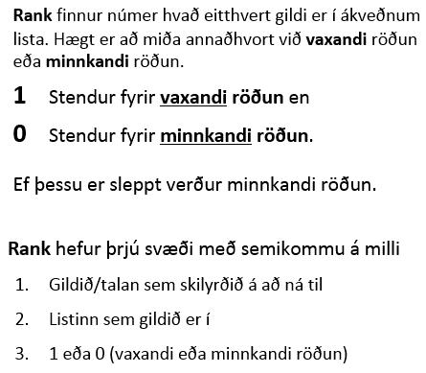

 |  | Númer hvað í röðinni eru þau? | En ef sá sem er léttastur ætti að vera nr. 1?
Hannes | 60 kg
Kristinn | 55 kg
Sigríður | 70 kg
Björg | 80 kg

Niðurstaða úr prófi
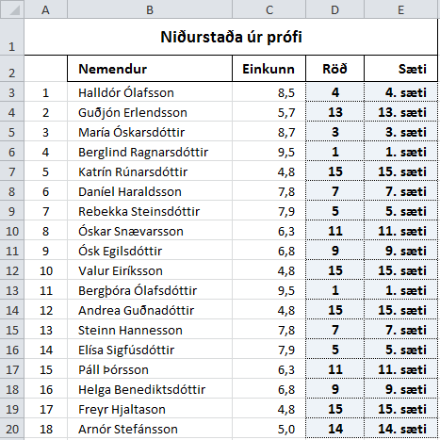
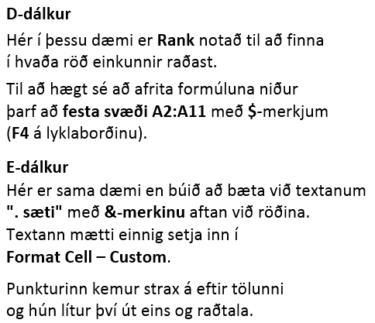
Niðurstaða úr prófi
 | Nemendur | Einkunn | Röð | Sæti
1 | Halldór Ólafsson | 8.5
2 | Guðjón Erlendsson | 5.7
3 | María Óskarsdóttir | 8.7
4 | Berglind Ragnarsdóttir | 9.5
5 | Katrín Rúnarsdóttir | 4.8
6 | Daníel Haraldsson | 7.8
7 | Rebekka Steinsdóttir | 7.9
8 | Óskar Snævarsson | 6.3
9 | Ósk Egilsdóttir | 6.8
10 | Valur Eiríksson | 4.8
11 | Bergþóra Ólafsdóttir | 9.5
12 | Andrea Guðnadóttir | 4.8
13 | Steinn Hannesson | 7.8
14 | Elísa Sigfúsdóttir | 7.9
15 | Páll Þórsson | 6.3
16 | Helga Benediktsdóttir | 6.8
17 | Freyr Hjaltason | 4.8
18 | Arnór Stefánsson | 5.0

Stærðfræðikeppni
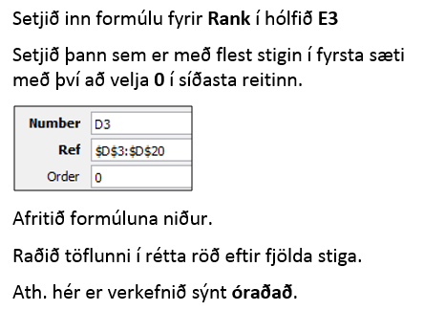
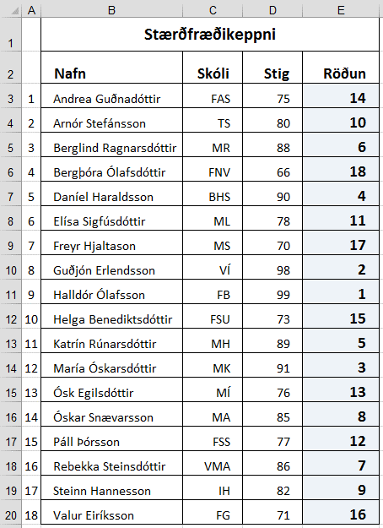
 | Stærðfræðikeppni
 | Nafn | Skóli | Stig | Röðun
1 | Andrea Guðnadóttir | FAS | 75
2 | Arnór Stefánsson | TS | 80
3 | Berglind Ragnarsdóttir | MR | 88
4 | Bergþóra Ólafsdóttir | FNV | 66
5 | Daníel Haraldsson | BHS | 90
6 | Elísa Sigfúsdóttir | ML | 78
7 | Freyr Hjaltason | MS | 70
8 | Guðjón Erlendsson | VÍ | 98
9 | Halldór Ólafsson | FB | 99
10 | Helga Benediktsdóttir | FSU | 73
11 | Katrín Rúnarsdóttir | MH | 89
12 | María Óskarsdóttir | MK | 91
13 | Ósk Egilsdóttir | MÍ | 76
14 | Óskar Snævarsson | MA | 85
15 | Páll Þórsson | FSS | 77
16 | Rebekka Steinsdóttir | VMA | 86
17 | Steinn Hannesson | IH | 82
18 | Valur Eiríksson | FG | 71

Hæð
D-dálkur
Setjið Rank-fallið í hólfið D2 og afritið formúluna niður.
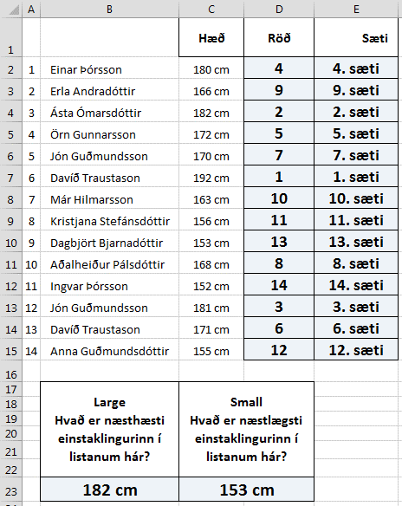
 |  | Hæð | Röð | Sæti
1 | Einar Þórsson | 180 cm
2 | Erla Andradóttir | 166 cm
E-dálkur
Mótið E-dálk þannig fyrir aftan töluna komi . sæti Vísið í D-dálk.
3 | Ásta Ómarsdóttir | 182 cm
4 | Örn Gunnarsson | 172 cm
5 | Jón Guðmundsson | 170 cm
6 | Davíð Traustason | 192 cm
7 | Már Hilmarsson | 163 cm
8 | Kristjana Stefánsdóttir | 156 cm
9 | Dagbjört Bjarnadóttir | 153 cm
10 | Aðalheiður Pálsdóttir | 168 cm |  |  | Notið föllin Large og Small til að finna út hver er næsthæstur í listanum og hver er næstlægstur. B23 C23 Blandið saman tölum og texta þannig að fyrir aftan töluna standi cm
11 | Ingvar Þórsson | 152 cm
12 | Jón Guðmundsson | 181 cm
13 | Davíð Traustason | 171 cm
14 | Anna Guðmundsdóttir | 155 cm

 | Large Hvað er næsthæsti einstaklingurinn í listanum hár? | Small Hvað er næstlægsti einstaklingurinn í listanum hár?

 |  | 153

